상품제안서
아메리칸 투어리스터 ZAGATO 기내용 캐리어 블랙 | 상품코드: F14999

 |  |  |  |  |  |  | 02-412-0044 | www.easy1.co.kr
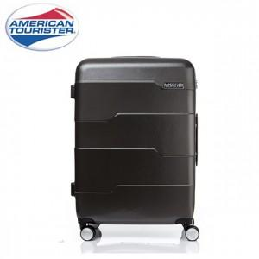

【상세/제작정보】

【인쇄/포장옵션】 | / 시판박스

【공급단가】 | 수량 | 5~ | 10~ | 50~ | 100~ | 300~
*VAT별도 | 단가 | 103,950원 | 100,100원 | 96,250원 | 92,400원 | 90,090원

【상품 URL】 | https://dev.easy1.co.kr:443/src/goods_detail.php?gdno=14999

